Hoja de datos
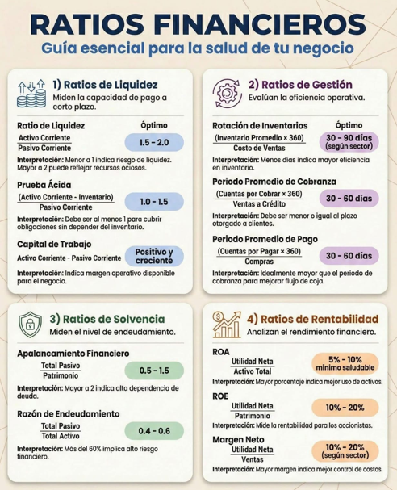

Rúbrica de evaluación laboratorio 2
Criterio | Puntos | Excelente (90–100%) | Bueno (70–89%) | Básico (50–69%) | Insuficiente (0–49%) | Nota
1. Razón de Liquidez |  | Fórmula identificada y datos seleccionados correctamente; operación matemática correcta; resultado presentado con unidad/veces; interpretación coherente. Cumple de forma completa y sin errores relevantes. | Fórmula identificada y datos seleccionados correctamente; operación matemática correcta; resultado presentado con unidad/veces; interpretación coherente. Presenta uno o dos errores menores que no afectan sustancialmente el resultado. | Fórmula identificada y datos seleccionados correctamente; operación matemática correcta; resultado presentado con unidad/veces; interpretación coherente. Cumple parcialmente; presenta errores de procedimiento, datos o interpretación que afectan el resultado. | Fórmula identificada y datos seleccionados correctamente; operación matemática correcta; resultado presentado con unidad/veces; interpretación coherente. No desarrolla el criterio, presenta errores sustanciales o el resultado no es verificable.
 | 10 |  |  |  |  | 0
2. Rotación de Activos Totales, Rendimiento sobre los activos ROA , Rendimiento sobre el capital contable ROE |  | Ventas/ingresos y activos totales correctamente identificados; cálculo correcto; resultado en veces; interpretación coherente. Cumple de forma completa y sin errores relevantes. | Ventas/ingresos y activos totales correctamente identificados; cálculo correcto; resultado en veces; interpretación coherente. Presenta uno o dos errores menores que no afectan sustancialmente el resultado. | Ventas/ingresos y activos totales correctamente identificados; cálculo correcto; resultado en veces; interpretación coherente. Cumple parcialmente; presenta errores de procedimiento, datos o interpretación que afectan el resultado. | Ventas/ingresos y activos totales correctamente identificados; cálculo correcto; resultado en veces; interpretación coherente. No desarrolla el criterio, presenta errores sustanciales o el resultado no es verificable.
 | 10 |  |  |  |  | 0
3. Prueba Ácida |  | Fórmula aplicada excluyendo inventarios (y considerando las partidas pertinentes); cálculo correcto; resultado presentado; interpretación coherente. Cumple de forma completa y sin errores relevantes. | Fórmula aplicada excluyendo inventarios (y considerando las partidas pertinentes); cálculo correcto; resultado presentado; interpretación coherente. Presenta uno o dos errores menores que no afectan sustancialmente el resultado. | Fórmula aplicada excluyendo inventarios (y considerando las partidas pertinentes); cálculo correcto; resultado presentado; interpretación coherente. Cumple parcialmente; presenta errores de procedimiento, datos o interpretación que afectan el resultado. | Fórmula aplicada excluyendo inventarios (y considerando las partidas pertinentes); cálculo correcto; resultado presentado; interpretación coherente. No desarrolla el criterio, presenta errores sustanciales o el resultado no es verificable.

 | 10 |  |  |  |  | 0
4. Margen de Utilidad Operativa |  | Utilidad operativa e ingresos/ventas correctamente identificados; cálculo porcentual correcto; interpretación coherente. Cumple de forma completa y sin errores relevantes. | Utilidad operativa e ingresos/ventas correctamente identificados; cálculo porcentual correcto; interpretación coherente. Presenta uno o dos errores menores que no afectan sustancialmente el resultado. | Utilidad operativa e ingresos/ventas correctamente identificados; cálculo porcentual correcto; interpretación coherente. Cumple parcialmente; presenta errores de procedimiento, datos o interpretación que afectan el resultado. | Utilidad operativa e ingresos/ventas correctamente identificados; cálculo porcentual correcto; interpretación coherente. No desarrolla el criterio, presenta errores sustanciales o el resultado no es verificable.
 | 10 |  |  |  |  | 0
5. Rotación de Inventario |  | Costo de ventas e inventario correctamente identificados; cálculo correcto; resultado en veces; interpretación coherente. Cumple de forma completa y sin errores relevantes. | Costo de ventas e inventario correctamente identificados; cálculo correcto; resultado en veces; interpretación coherente. Presenta uno o dos errores menores que no afectan sustancialmente el resultado. | Costo de ventas e inventario correctamente identificados; cálculo correcto; resultado en veces; interpretación coherente. Cumple parcialmente; presenta errores de procedimiento, datos o interpretación que afectan el resultado. | Costo de ventas e inventario correctamente identificados; cálculo correcto; resultado en veces; interpretación coherente. No desarrolla el criterio, presenta errores sustanciales o el resultado no es verificable.
 | 10 |  |  |  |  | 0
6. Índice de Endeudamiento, apalancamiento financiero |  | Pasivo total y activo total correctamente identificados; cálculo porcentual correcto; interpretación coherente. Cumple de forma completa y sin errores relevantes. | Pasivo total y activo total correctamente identificados; cálculo porcentual correcto; interpretación coherente. Presenta uno o dos errores menores que no afectan sustancialmente el resultado. | Pasivo total y activo total correctamente identificados; cálculo porcentual correcto; interpretación coherente. Cumple parcialmente; presenta errores de procedimiento, datos o interpretación que afectan el resultado. | Pasivo total y activo total correctamente identificados; cálculo porcentual correcto; interpretación coherente. No desarrolla el criterio, presenta errores sustanciales o el resultado no es verificable.
 | 10 |  |  |  |  | 0
7. Periodo de Cobro y pago |  | Cuentas por cobrar y ventas/ingresos correctamente identificados; fórmula y base temporal coherentes; cálculo correcto; resultado en días; interpretación coherente. Cumple de forma completa y sin errores relevantes. | Cuentas por cobrar y ventas/ingresos correctamente identificados; fórmula y base temporal coherentes; cálculo correcto; resultado en días; interpretación coherente. Presenta uno o dos errores menores que no afectan sustancialmente el resultado. | Cuentas por cobrar y ventas/ingresos correctamente identificados; fórmula y base temporal coherentes; cálculo correcto; resultado en días; interpretación coherente. Cumple parcialmente; presenta errores de procedimiento, datos o interpretación que afectan el resultado. | Cuentas por cobrar y ventas/ingresos correctamente identificados; fórmula y base temporal coherentes; cálculo correcto; resultado en días; interpretación coherente. No desarrolla el criterio, presenta errores sustanciales o el resultado no es verificable.
 | 10 |  |  |  |  | 0
8. Explicación / análisis integral |  | Explica los 7 resultados, relaciona cada indicador con la situación financiera, identifica fortalezas/riesgos y sustenta conclusiones con los resultados calculados. Cumple de forma completa y sin errores relevantes. | Explica los 7 resultados, relaciona cada indicador con la situación financiera, identifica fortalezas/riesgos y sustenta conclusiones con los resultados calculados. Presenta uno o dos errores menores que no afectan sustancialmente el resultado. | Explica los 7 resultados, relaciona cada indicador con la situación financiera, identifica fortalezas/riesgos y sustenta conclusiones con los resultados calculados. Cumple parcialmente; presenta errores de procedimiento, datos o interpretación que afectan el resultado. | Explica los 7 resultados, relaciona cada indicador con la situación financiera, identifica fortalezas/riesgos y sustenta conclusiones con los resultados calculados. No desarrolla el criterio, presenta errores sustanciales o el resultado no es verificable.
 | 15 |  |  |  |  | 0
9. Presentación y procedimiento |  | Procedimiento ordenado y legible; datos/fórmulas identificables; operaciones trazables; resultados claramente diferenciados; entrega completa. Cumple de forma completa y sin errores relevantes. | Procedimiento ordenado y legible; datos/fórmulas identificables; operaciones trazables; resultados claramente diferenciados; entrega completa. Presenta uno o dos errores menores que no afectan sustancialmente el resultado. | Procedimiento ordenado y legible; datos/fórmulas identificables; operaciones trazables; resultados claramente diferenciados; entrega completa. Cumple parcialmente; presenta errores de procedimiento, datos o interpretación que afectan el resultado. | Procedimiento ordenado y legible; datos/fórmulas identificables; operaciones trazables; resultados claramente diferenciados; entrega completa. No desarrolla el criterio, presenta errores sustanciales o el resultado no es verificable.
 | 15 |  |  |  |  | 0
NOTA FINAL |  |  |  |  |  | 0

NOTA: TODAS LAS NOTA A COLOCAR DEBEN DE ESTAR ENTRE 0 Y 10
Por ejemplo, si usted cree que la nota de explicación y análisis integral es de 6, usted debe de colocar 10, en el rango de porcentaje del 69%

